ERGEBNIS GRAFIK
Tool für die Erfassung industrieller Lasten zur Prüfung einer möglichen Lastflexibilisierung (Grafik)
Bewertungsprofil des untersuchten Prozesses für | 0
 | 99 I keine Zuordnung
Nutzbare Speicherkapazität (nur bei Lastart < 1 >) | 0
Maximale elektrische Leistung | 0
Minimale elektrische Leistung | 0
Typische elektrische Leistung | 0
Jährlicher Strombezug | 0
Vorbereitungszeit für eine Leistungsanpassung | 0
Zeit von Beginn bis Abschluss einer maximalen VERRINGERUNG der Leistung | 0
Zeit von Beginn bis Abschluss einer maximalen ERHÖHUNG der Leistung | 0
Maximal mögliche Verschiebedauer | 0
Wie groß ist die Speicherkapazität des Kältespeichers? (nur bei Lastart < 2 >) | 0
Maximale Dauer der Aufrechterhaltung der Notstromerzeugung (nur bei Lastart < 3 >) | 0
Prozessteuerung nach einem Produktionsplan? | 0
Maximale Unterbrechungs-/ Zuschaltdauer | 0
Wird die unterbrochene "erhöhte Arbeit" / "reduzierte Arbeit" anschließend reduziert / erhöht ? | 0
Welche techn./wirtsch. Konsequenzen hätte eine Verschiebung um die maximal mögliche Verschiebedauer ? | 0
Wie lang ist die typische Prozessdauer? (nur bei Lastart < 7 >) | 0
Prozessautomatisierungsgrad | 0
Bewertungsziffern Skala 1-5 Optimale Erfüllung = 5

 |  | Erfüllungsgrad
 |  | Lastkennziffer
 |  | 0.00

 |  | Max. Wert = 1

 |  | Typische Last in KW
 |  | 0.00

 |  | Maximale Last in KW
 |  | 0.00

Hinweis: Für den Fall, dass kein Wert bei einem Lasterfassungskriterium angezeigt wird, hat dies 2 Ursachen a) die Bewertungsziffer ist "0" oder b) das Kriterium ist nicht relevant.

Fragebogen BEISPIEL
Datum | Eingabe | 2017-05-05
Unternehmen | Auswahl | 06 I EXTERN
Ansprechpartner | Eingabe | Alfons Mustermann
Lastgruppe (automatische Zusteuerung) |  | 07 I Verschiebbare Prozesse (planbar, Aktivierungshoriziont 1 Stunde - 1 Woche)
Lastart 1 (Neue "Lastart 2" unter "Parameter" eingeben ODER Auwahl im Pull-Down-Menü "99 I keine Zuordnung") | Auswahl | 98 I MUSTER-Lastart 1
Lastart 2 (Neue "Lastart 2" unter "Parameter" eingeben ODER Auwahl im Pull-Down-Menü "99 I keine Zuordnung") | Auswahl | 98 I MUSTER-Lastart 2
Prozessautomatisierungsgrad (wenn kein Wert zutrifft Auswahl im Pull-Down-Menü "99 I keine Zuordnung") | Auswahl | 03 I Manuell
Generelle Betriebszeit (Neue "Betriebszeit" unter "Parameter" eingeben ODER Auwahl im Pull-Down-Menü "99 I keine Zuordnung") | Auswahl | 98 I Muster-Betriebszeit 9-17 Uhr |  | 0.73 | Gewichtete Bewertungsziffer (Skala von 1-5)
 |  |  |  | 310 | Typische elektrische Leistung in KW
Produktionsbegleitende elektrische Prozesse / Prozesse der Gebäudeenergieversorgung |  | DATEN | KOMMENTARE | 970 | Maximale elektrische Leistung in KW
Bewertungsziffern Skala 1-5 OPTIMUM = 5
01 I Verfügbare Stromspeicher |  | Bezeichnung eintragen
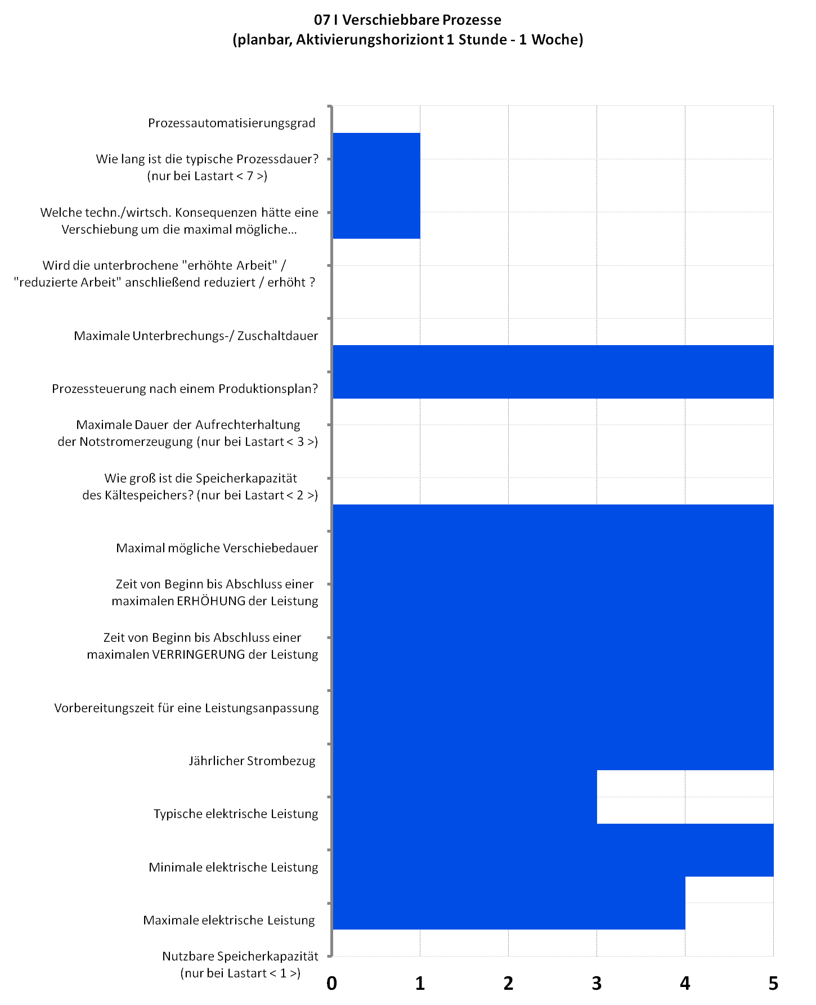
Nutzbare Speicherkapazität | kWh
Maximale elektrische (Lade)Leistung (=Typische elektrische Leistung) | kW
Minimale elektrische Leistung (Ladeleistung - wenn abschaltbar, dann = 0) | KW
02 I Verschiebbare Kälteerzeugung |  | Bezeichnung eintragen
Maximale elektrische Leistung | kW
Minimale elektrische Leistung (Wenn abschaltbar, dann = 0) | kW
Typische elektrische Leistung | kW
Jährlicher Strombezug | kWh
Vorbereitungszeit, nach der eine Leistungsanpassung durchgeführt werden kann | min.
Zeit von Beginn bis Abschluss einer maximalen Verringerung der Leistung | min.
Zeit von Beginn bis Abschluss einer maximalen Erhöhung der Leistung | min.
Maximal mögliche Verschiebedauer für den Prozess | min.
Wie groß ist die Speicherkapazität des Kältespeichers? (nicht vorhanden "0") | kWh
03 I Verfügbare Notstromerzeugung |  | Bezeichnung eintragen
Maximale elektrische Leistung | KW
Minimale elektrische Leistung (Wenn abschaltbar, dann = 0) | KW
Typische elektrische Leistung | KW
Vorbereitungszeit, nach der eine Leistungsanpassung durchgeführt werden kann | min.
Zeit von Beginn bis Abschluss einer maximalen Verringerung der Leistung | min.
Zeit von Beginn bis Abschluss einer maximalen Erhöhung der Leistung | min.
Maximale Dauer der Aufrechterhaltung der Notstromerzeugung | min.
Elektrische Prozesse in der Produktion
04 I Vorhandene Produktionsspeicher |  | Bezeichnung eintragen
Wie lange können Zwischen- oder Endprodukte gelagert werden um vor-/ nachgelagerte Produktionsprozesse zu reduzieren/erhöhen/verschieben? | min. |  | Feld nur informativ, keine Auswertung

05 I Reduzierbare Prozesse (kurzfristig, Aktivierungshorizont <1 Stunde, nicht planbar) |  | Bezeichnung eintragen
Wird dieser Prozess nach einem Produktionsplan gesteuert? | Auswahl
Jährlicher Strombezug | KWh p.a.
Maximale elektrische Leistung | KW
Minimale Leistungsaufnahme auf die der Prozess reduziert werden kann (abschaltbar = 0) | KW
Typische elektrische Leistung | KW
Vorbereitungszeit, nach der eine Leistungsreduktion durchgeführt werden kann | min.
Zeit von Beginn bis Abschluss einer maximalen Verringerung der Leistung | min.
Zeit von Beginn bis Abschluss einer maximalen Erhöhung der Leistung | min.
Maximale Unterbrechungs-/ Zuschaltdauer | min.
Wird die reduzierte Arbeit anschließend erhöht? | J/N
Welche technischen/wirtschaftlichen Konsequenzen hätte eine Ab-/Zuschaltung </= 15 min. Vorlaufzeit? | Auswahl
06 I Erhöhbare Prozesse (kurzfristig, Aktivierungshorizont <1 Stunde, nicht planbar) |  | Bezeichnung eintragen
Wird dieser Prozess nach einem Produktionsplan gesteuert? | Auswahl
Jährlicher Strombezug | KWh p.a.
Maximale elektrische Leistung | KW
Minimale Leistungsaufnahme auf die der Prozess reduziert werden kann (abschaltbar = 0) | KW
Typische Leistungsaufnahme des Prozesses im Betrieb | KW
Vorbereitungszeit, nach der eine Leistungserhöhung durchgeführt werden kann | min.
Zeit von Beginn bis Abschluss einer maximalen Verringerung der Leistung | min.
Zeit von Beginn bis Abschluss einer maximalen Erhöhung der Leistung | min.
Maximale Unterbrechungs-/ Zuschaltdauer | min.
Wird die erhöhte Arbeit anschließend reduziert ? | J/N
Welche technischen/wirtschaftlichen Konsequenzen hätte eine Ab-/Zuschaltung </= 15 min. Vorlaufzeit? | Auswahl
07 I Verschiebbare Prozesse (planbar, Aktivierungshoriziont 1 Stunde - 1 Woche) |  | Musteranlage
Wird dieser Prozess nach einem Produktionsplan gesteuert? | Auswahl | JA
Jährlicher Strombezug | KWh p.a. | 1,862,000
Maximale elektrische Leistung | KW | 970
Minimale Leistungsaufnahme auf die der Prozess reduziert werden kann (abschaltbar = 0) | KW | 30
Typische Leistungsaufnahme des Prozesses im Betrieb | KW | 310
Wie lang ist die typische Prozessdauer? | min. | 960
Vorbereitungszeit, nach der eine Leistungserhöhung/-reduktion durchgeführt werden kann | min. | 1
Zeit von Beginn bis Abschluss einer maximalen Verringerung der Leistung | min. | 1
Zeit von Beginn bis Abschluss einer maximalen Erhöhung der Leistung | min. | 1
Maximal mögliche Verschiebedauer für den Prozess | min. | 480
Welche technischen/wirtschaftlichen Konsequenzen hätte eine Verschiebung um die oben angeführte maximal mögliche Verschiebedauer ? | Auswahl | SEHR HOCH

Weiterführende Erläuterungen (Fließtext) außerhalb der Bewertung

